Screen(SAM0071S)
 |  | BASIC DESIGN |  |  |  |  |  |  |  |  |  | SYS-ID |  |  |  |  |  | PJT-CD
 |  |  |  |  |  |  |  |  |  |  |  | SYS-Title
 |  | Function |  | [FAM007S]Standard Route Master (Special) |  |  |  |  |  |  |  | Created by |  | Nagano |  |  |  | Updated by
 |  | Page |  | Screen Specification |  |  |  |  |  |  |  | Date |  |  |  |  |  | Date

Screen |  |  | [SAM0071S] Standard Route Master (Special)

1. Screen Image
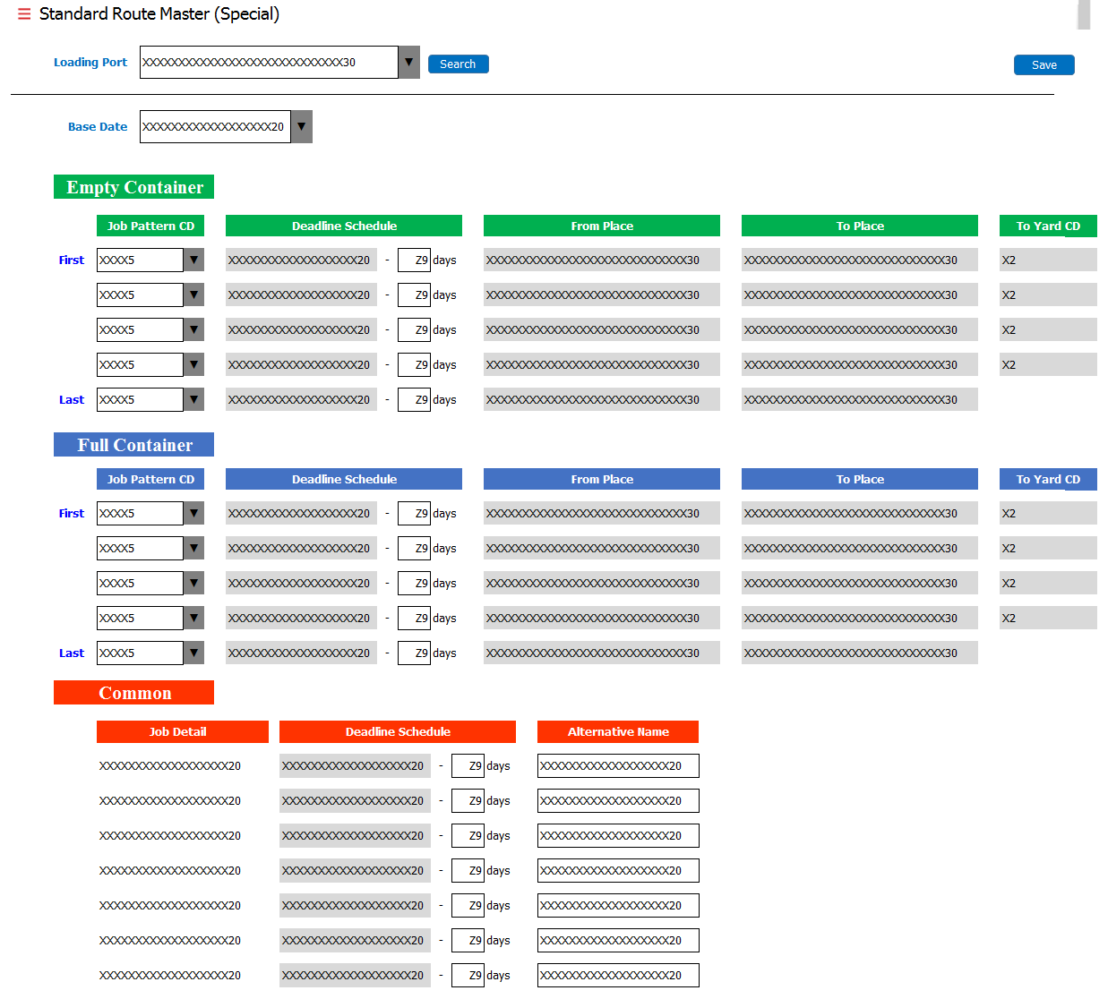

2. Screen Description

 | 1) To manage master information of deadlines.

3. Item Definition

 | # | Item |  |  | Type |  | TAB | Digit | Format |  | Character |  | Mandatory |  | Initial |  | Remarks
 | Search Condition
 | 1 | Loading Port (Short Name) |  |  | Combobox |  | 1 | 30 | - |  | - |  | ※別紙1参照
 | Main
 | 1 | Base Date |  |  | Combobox |  | 3 | 20 | - |  | - |  | ※別紙1参照
 | Empty Container
 | 1 | (Job Type1) |  |  | Hidden |  | - | - | 01 |  | - |  | ※別紙1参照
 | 2 | (Seq No.) |  |  | Hidden |  | - | - | 01-05 |  | -
 | 3 | Job Pattern CD (01) *First Job |  |  | Combobox |  | 4 | 5 | - |  | Alphanumeric
 | 4 | DEADLINE (01) *First Job |  |  | TextBox |  | 5 | 2 | Z9 |  | Numeric
 | 5 | Job Pattern CD (02-04) *Middle Job |  |  | Combobox |  | 6 8 10 | 5 | - |  | Alphanumeric
 | 6 | DEADLINE (02-04) *Middle Job |  |  | TextBox |  | 7 9 11 | 2 | Z9 |  | Numeric
 | 7 | Job Pattern CD (05) *Last Job |  |  | Combobox |  | 12 | 5 | - |  | Alphanumeric
 | 8 | DEADLINE (05) *Last Job |  |  | TextBox |  | 13 | 2 | Z9 |  | Numeric
 | 9 | Base Date (EMPTY) ※すべての行 |  |  | Label |  | - | 20 | X |  | Alphanumeric
 | 10 | From Place ※すべての行 |  |  | Label |  | - | 30 | X |  | Alphanumeric
 | 11 | To Place ※すべての行 |  |  | Label |  | - | 30 | X |  | Alphanumeric
 | 12 | To Yard CD ※1～4行目 |  |  | Label |  | - | 2 | X |  | Alphanumeric
 | Full Container
 | 1 | (Job Type1) |  |  | Hidden |  | - | - | 02 |  | - |  | ※別紙1参照
 | 2 | (Seq No.) |  |  | Hidden |  | - | - | 01-05 |  | -
 | 3 | Job Pattern CD (01) *First Job |  |  | Combobox |  | 14 | 5 | - |  | Alphanumeric
 | 4 | DEADLINE (01) *First Job |  |  | TextBox |  | 15 | 2 | Z9 |  | Numeric
 | 5 | Job Pattern CD (02-04) *Middle Job |  |  | Combobox |  | 16 18 20 | 5 | - |  | Alphanumeric
 | 6 | DEADLINE (02-04) *Middle Job |  |  | TextBox |  | 17 19 21 | 2 | Z9 |  | Numeric
 | 7 | Job Pattern CD (05) *Last Job |  |  | Combobox |  | 22 | 5 | - |  | Alphanumeric
 | 8 | DEADLINE (05) *Last Job |  |  | TextBox |  | 23 | 2 | Z9 |  | Numeric
 | 9 | Base Date (FULL) ※すべての行 |  |  | Label |  | - | 20 | X |  | Alphanumeric
 | 10 | From Place ※すべての行 |  |  | Label |  | - | 30 | X |  | Alphanumeric
 | 11 | To Place ※すべての行 |  |  | Label |  | - | 30 | X |  | Alphanumeric
 | 12 | To Yard CD ※1～4行目 |  |  | Label |  | - | 2 | X |  | Alphanumeric
 | Common
 | 1 | Job Detail |  |  | Label |  | - | 20 | X |  | Alphanumeric |  | ※別紙1参照
 | 2 | Deadline |  |  | TextBox |  | 24 26 : 36 | 2 | Z9 |  | Numeric
 | 3 | Alternative Name |  |  | TextBox |  | 25 27 : 37 | 20 | X |  | Alphanumeric
 | 4 | Base Date (Common) ※すべての行 |  |  | Label |  | - | 20 | X |  | Alphanumeric

4. Control Definition

 | # | Item |  |  | Type |  | TAB | Event |  | Shortcut Key |  | Performance |  |  |  |  |  |  | Popup
 | Main
 | 1 | Search |  |  | Button |  | 2 | Single Click |  | - |  | Search data from [STD_MST_H], [STD_MST_D1], [STD_MST_D2]. (Edit Mode) If no data, display blank data. (New Registration Mode) |  |  |  |  |  |  | -
 | 2 | Save |  |  | Button |  | 38 | Single Click |  | - |  | Update [STD_MST_H], [STD_MST_D1], [STD_MST_D2] and iniialize the screen. |  |  |  |  |  |  | Confirmation
 | 3 | Logout |  |  | Button |  | 39 | Single Click |  | - |  | Logout from this system. |  |  |  |  |  |  | Confirmation
 | 4 | (Select another menu) |  |  | - |  | - | Single Click |  | - |  | Move to another menu. |  |  |  |  |  |  | Confirmation

5. Sort Condition

 | -

6. Search Condition

 | ※別紙1参照

7. Confirmation Message

 | # | Item |  |  | ID | Message |  |  |  |  |  |  |  |  |  | Button
 | 1 | Save |  |  | CA-0004 | Are you sure to save the data? |  |  |  |  |  |  |  |  |  | [Proceed] / [Return]
 | 2 | Logout |  |  | CA-0001 | Are you sure to log out from the system? |  |  |  |  |  |  |  |  |  | [Proceed] / [Return]
 | 3 | (Select another menu) |  |  | CA-0002 | Are you sure to leave this menu? |  |  |  |  |  |  |  |  |  | [Proceed] / [Return]

Check(SAM0071S)
 |  | BASIC DESIGN |  |  |  |  | SYS-ID |  |  |  | PJT-CD
 |  |  |  |  |  |  | SYS-Title
 |  | Function |  | [FAM007S]Standard Route Master (Special) |  |  | Created by |  |  |  | Updated by
 |  | Page |  | Check Process Specification |  |  | Date |  |  |  | Date

Screen |  |  | [SAM0071S] Standard Route Master (Special)

1. Check Process Specification

 | Item |  |  |  | Check Condition | Type | Level | Output | Error ID | Error Message
 | Click [Save] Button
 | 1 | (Mandatory Field) |  |  | (Mandarory Check) | Data | Error | Screen | EA-0001 | Mandatory Check Error.
 | 2 | Empty Job Pattern N + Empty Deadline N |  |  | If only either one of them is blank, error. | Data Combination | Error | Screen | EA-0024 | Either Job Pattern or Deadline is missing.
 | 3 | Full Job Pattern N + Full Deadline N |  |  | If only either one of them is blank, error. | Data Combination | Error | Screen | EA-0024 | Either Job Pattern or Deadline is missing.
 | 4 | Empty Job Pattern 1 |  |  | If Empty Job Pattern 1 is blank, error. | Data | Error | Screen | EA-0029 | Job Pattern for First Job and Last Job are mandatory.
 | 5 | Empty Job Pattern 5 |  |  | If Empty Job Pattern 5 is blank, error. | Data | Error | Screen | EA-0029 | Job Pattern for Last Job is mandatory.
 | 6 | Full Job Pattern 1 |  |  | If Full Job Pattern 1 is blank, error. | Data | Error | Screen | EA-0029 | Job Pattern for First Job and Last Job are mandatory.
 | 7 | Full Job Pattern 5 |  |  | If Full Job Pattern 5 is blank, error. | Data | Error | Screen | EA-0029 | Job Pattern for Last Job is mandatory.
 | 8 | Empty Job Pattern 1 - Empty Job Pattern 5 |  |  | If the same Job Pattern CD is keyed in, error. | Data | Error | Screen | EA-0002 | Data Duplication Error.
 | 9 | Full Job Pattern 1 - Full Job Pattern 5 |  |  | If the same Job Pattern CD is keyed in, error. | Data | Error | Screen | EA-0002 | Data Duplication Error.
Please check if the above maintenance (No.4 to 7) affects to No.10 and No.11.
 | 10 | Empty Job Pattern 1 - Empty Job Pattern 5 |  |  | Ignoring the blank rows, if [JPT_MST].[TO_PLACE_CD] is not the same as [JPT_MST].[FROM_PLACE_CD] of next SEQ_NO, error. | Data Combination | Error | Screen | EA-0033 | The combination of Job Patterns is invalid.
 | 11 | Full Job Pattern 1 - Full Job Pattern 5 |  |  | Ignoring the blank rows, if [JPT_MST].[TO_PLACE_CD] is not the same as [JPT_MST].[FROM_PLACE_CD] of next SEQ_NO, error. | Data Combination | Error | Screen | EA-0033 | The combination of Job Patterns is invalid.

